Hoja1
 | Walking Skeleton
 | RF1: Validación de usuario con comparendos |  |  | RF2: Página de inicio |  |  | RF3: Interfaz de acuerdos (sin pagos) |  |  | RF4: Sistema (capacidad de almacenamiento) | RF5: Consulta de comparendos en modo público
Medio (2) | RF1: Gestión administrativa (inspectores) |  | RF2: Escalabilidad y mantenibilidad |  | RF3: Notificación de comparendos |  | RF4: Interfaz responsiva e intuitiva |  | RF5: Generación de documentos en PDF
Alto (1) | RF1: Almacenamiento y visualización de datos |  |  | RF2: Modelo de seguridad (roles y accesos) |  | RF3: Servicios REST API |  | RF4: Interfaz de multas

 | RF1 | Horas originales | Camilo | Caicedo | Ingrid |  |  |  | Cada persona = 344 h en 2 meses → 344 ÷ 8.6 semanas = 40 h/semana exactas. Por tanto: ninguna persona supera las 40 h/semana y el proyecto cabe perfectamente en 2 meses con 3 personas.
 |  | 80 | 22 | 22 | 21

 | RF2
 |  | 40 | 11 | 10 | 11

 | RF3
 |  | 100 | 27 | 27 | 27

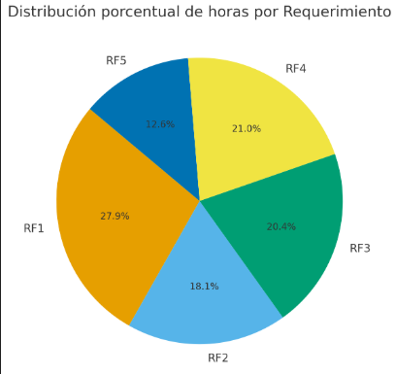
 | RF4
 |  | 120 | 32 | 33 | 32

 | RF1
 |  | 180 | 49 | 48 | 49

 | RF2
 |  | 90 | 24 | 25 | 24

 | RF3
 |  | 100 | 27 | 27 | 27

 | RF4
 |  | 87 | 24 | 23 | 24

 | RF5
 |  | 80 | 21 | 22 | 22

 | RF1
 |  | 95 | 26 | 26 | 25

 | RF2
 |  | 100 | 27 | 27 | 27

 | RF3
 |  | 60 | 16 | 16 | 17

 | RF4
 |  | 60 | 17 | 16 | 16

 | RF5
 |  | 80 | 21 | 22 | 22
 | TOTAL | 1272 H | 344 H | 344 H | 344 H

